Engagement
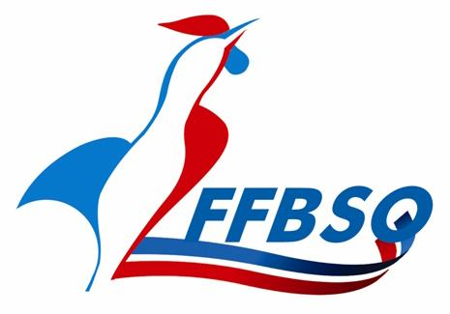
Fédération Française de Bowling et de Sport de Quilles
Ligue Régionale Nouvelle-Aquitaine
CSR Bowling
Messagerie : bowcsr.naq@ffbsq.org
CSR Bowling LR NA

Bulletin d'engagement "Equipe"

Club : |  |  | Date :

Compétition : | CDC région |  | Centre :

NOM EQUIPE |  | NOM | Prénon | Licence | Catégorie (*) | Classe

IMPORTANT :
Ce bulletin doit être envoyé IMPERATIVEMENT au responsable de la compétition à la date qui vous sera demandée
Le réglement du montant des inscriptions et du lignage (qualifications et finales éventuelles) se fera exclusivement sur facture et paiement par virement
NOTA: certaines compétitions ont des règles particulières concernant le versement des inscriptions et lignages (championnat des clubs régionaux et championnat des clubs Promotion).

